Sheet1
OOD |  |  |  |  | １１.プログラム機能設計書 |  |  |  |  |  |  |  |  |  |  |  |  |  |  |  |  |  |  |  |  |  |  | １0/14
システム名： Web-eラーニングシステムの提供 |  |  |  |  |  |  |  |  |  | 機能名： 授業動画画面（機能ID:U221） |  |  |  |  |  |  |  |  |  |  |  |  |  | 作成日： 2013/10/31 |  |  |  | 作成者： 八代和洋

 | 【１－１．概要説明】
 |  |  | ・英語の授業映像を表示する

 | 【１－２．画面レイアウト定義】

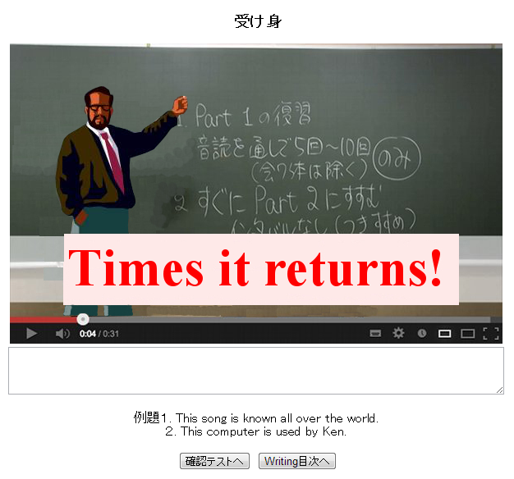
授業動画画面
(1)

(2)

(3)

(5)
(4)

 | 【１－３．画面項目定義】
 |  | 番号 | 項目名 |  |  |  | 項目名（英字） | 属性 |  | 型 |  | 桁数 (Byte) | I/O | 必須チェック | 入力制限 |  |  |  | 表示形式 （編集仕様） | DBアクセス | 対応テーブルカラム |  | 詳細
 |  |  |  |  |  |  |  |  |  |  |  |  |  |  | かな | カタカナ | 英字 | 数値
 |  | (1) | 動画タイトル |  |  |  | taitoru | - |  | - |  | - | O | - | - | - | - | - | - | (1) | 分野詳細表.タイトル名
 |  | (2) | 授業動画 |  |  |  | douga | audio |  | - |  | - | O | - | - | - | - | - | - | (2) | 動画表.動画ID |  | 授業内容を動画絵表示
 |  | (3) | テキスト |  |  |  | tekist | tekist |  | - |  | - | O | - | - | - | - | - | - | - | - |  | メモ帳の代わりに使用
 |  | (4) | 確認テストボタン |  |  |  | btnKakunintest | link botan |  | - |  | - | I/O | - | - | - | - | - | - | - | - |  | 確認テスト画面に遷移する
 |  | (5) | Writing目次ボタン |  |  |  | btnMokuzi | link botan |  | - |  | - | I/O | - | - | - | - | - | - | - | - |  | Writing目次に繊維する

 | 【１－４．入力パラメータ】
 |  | なし。

 | 【１－５．イベント詳細定義】
 |  |  |  |  |  |  |  |  |  |  |  |  |  |  |  |  |  |  |  |  |  | ＰＴ実施結果記入欄
 |  | № | イベント／条件 |  |  |  |  | 処理内容 |  |  |  |  |  |  |  |  |  |  |  |  |  | 実施日 |  |  | 結果 | 実施日 | 結果 | 実施日 | 結果
 |  | 1 | 自画面表示時 |  |  |  |  | 【表示処理】
 |  |  |  |  |  |  |  |  | １．授業動画の表示
 |  |  |  |  |  |  |  |  | ２．例題の表示

 |  | 2 | 確認テストボタン押下時 |  |  |  |  | 【画面遷移】
 |  |  |  |  |  |  |  |  | ①URL
 |  |  |  |  |  |  |  |  |  |  | /Writingtest.html
 |  |  |  |  |  |  |  |  | ②遷移先
 |  |  |  |  |  |  |  |  |  |  | U222（Writingテスト画面）
 |  |  |  |  |  |  |  |  | ③パラメータ
 |  |  |  |  |  |  |  |  |  |  | 確認テスト画面の、画面設計書のインタフェースを参照。

 |  | 3 | Writing目次ボタン押下時 |  |  |  |  | 【画面遷移】
 |  |  |  |  |  |  |  |  | ①URL
 |  |  |  |  |  |  |  |  |  |  | /WritingMokuzi.html
 |  |  |  |  |  |  |  |  | ②遷移先
 |  |  |  |  |  |  |  |  |  |  | U204(高校Writing画面)
 |  |  |  |  |  |  |  |  | ③パラメータ
 |  |  |  |  |  |  |  |  |  |  | Writing目次画面の、画面設計書のインタフェースを参照。

 | 【１－６．DBアクセス】
 |  | (１)タイトル名検索
 |  |  |  | 取得カラム名
 |  |  |  |  |  | 分野詳細表.タイトル名
 |  |  |  | 検索対象テーブル名
 |  |  |  |  |  | 分野表,分野詳細表,科目表
 |  |  |  | 検索条件
 |  |  |  |  |  | 分野表.タイトルID=分野詳細表.タイトルID
 |  |  |  |  |  | 分野表.科目ID=選択した科目ID
 |  |  |  |  |  | 分野表.分野ID=選択した科目ID
 |  |  |  |  |  | 分野表.科目ID=科目表.科目ID
 |  |  |  |  |  | 科目表.教科ID=選択した科目ID

 |  | (２)授業動画検索
 |  |  |  | 取得カラム名
 |  |  |  |  |  | 動画表.動画名
 |  |  |  | 検索対象テーブル名
 |  |  |  |  |  | 分野表,動画表
 |  |  |  | 検索条件
 |  |  |  |  |  | 動画表.教科ID=選択した科目ID
 |  |  |  |  |  | 動画表.科目ID=選択した科目ID
 |  |  |  |  |  | 動画表.分野ID=選択した科目ID

